Paliwa_Samochody osobowe
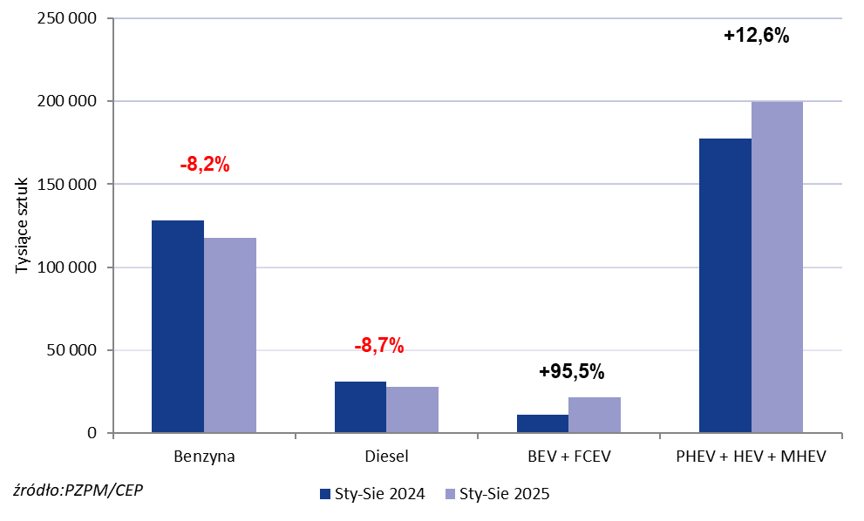
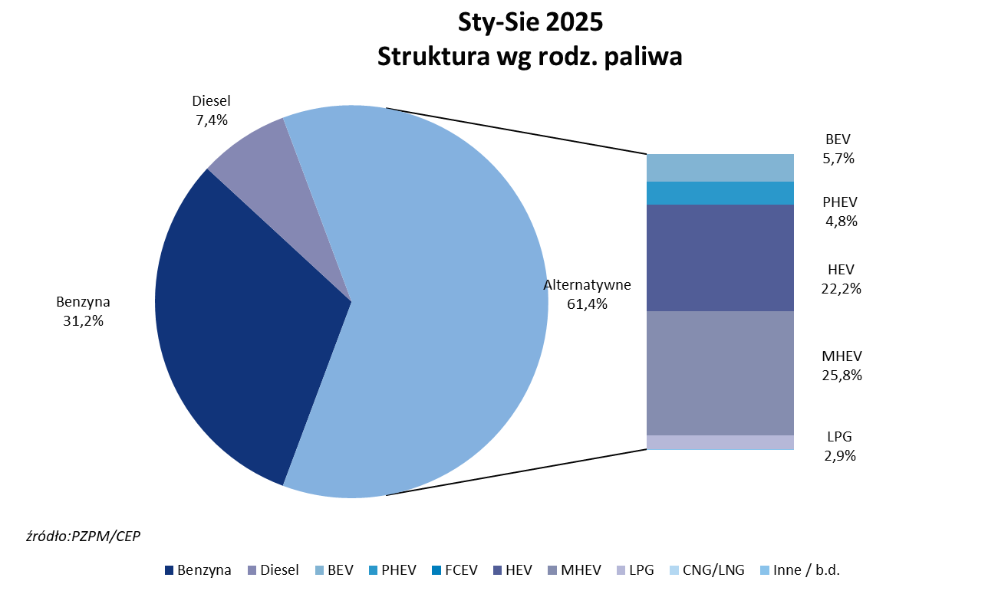
PZPM* |  |  |  |  |  |  | 2025-09-03
 |  |  |  |  |  |  | w tys. szt.
 | Pierwsze rejestracje nowych samochodów osobowych wg rodzaju napędu

 | Rozaj napędu | Sty-Sie 2024 |  | Sty-Sie 2025 |  | Zmiana % r/r | Zmiana udziału r/r
 |  | tys. szt. | udział % | tys. szt. | udział %
 | Benzyna | 128,383 | 35.9% | 117,862 | 31.2% | -8.2% | -4,8 pp
 | Diesel | 30,832 | 8.6% | 28,151 | 7.4% | -8.7% | -1,2 pp
 | Alternatywne/inne | 197,954 | 55.4% | 232,041 | 61.4% | +17.2% | +6,0 pp
 | w tym:
 | BEV | 10,991 | 3.1% | 21,377 | 5.7% | +94.5% | +2,6 pp
 | PHEV | 9,626 | 2.7% | 18,282 | 4.8% | +89.9% | +2,1 pp
 | FCEV | 6 | 0.0% | 121 | 0.0% | +1916.7% | +0,0 pp
 | HEV | 78,344 | 21.9% | 83,763 | 22.2% | +6.9% | +0,2 pp
 | MHEV | 89,381 | 25.0% | 97,648 | 25.8% | +9.2% | +0,8 pp
 | LPG | 9,543 | 2.7% | 10,830 | 2.9% | +13.5% | +0,2 pp
 | CNG/LNG | 0 | 0.0% | 0 | 0.0% |  | +0,0 pp
 | Inne / b.d. | 0 | 0.0% | 0 | 0.0% |  | +0,0 pp
 | * PZPM na podstawie CEP (Centralnej Ewidencji Pojazdów)
 | Source: PZPM on the basis of CEP (Central Register of Vehicles)

